Sheet1
工人姓名 NAMA |  |  |  | MURIANI |  |  |  |  |  |  |  | 編號 KODE : |  | JICBR-0123
報到日 DAFTAR |  |  |  | 2025-11-10 |  |  |  |  | 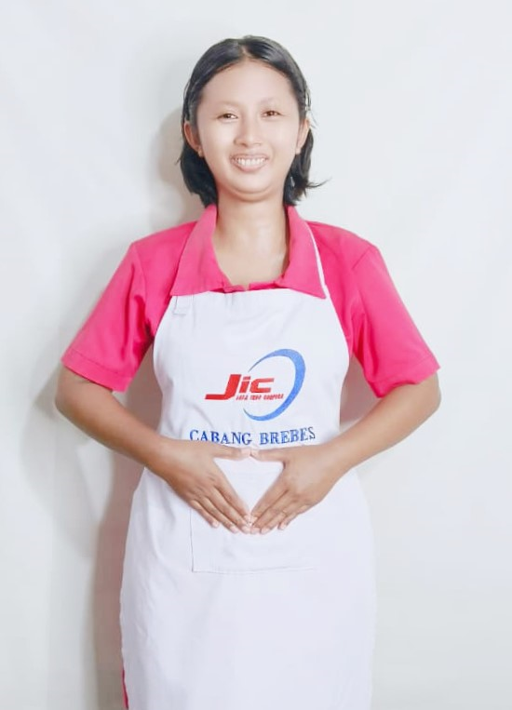
性別 KELAMIN |  |  |  | 女 PEREMPUAN
出生日TGL LAHIR |  |  |  | 1995-02-11
年齡 UMUR |  |  |  | 30
出生地TPT LAHIR |  |  |  | CIREBON
身高TINGGI / 體重BERAT |  |  |  | 160 |  | 公分/ | 61 | 公斤
宗教 AGAMA |  |  |  | 回教 Islam
學歷 PENDIDIKAN |  |  |  | 高中 SMA
語言能力 BAHASA |  |  |  | 剛學 MULAI | 一點 DIKIT | 一般 BIASA | 可以 BAIK | 很好 BAGUS
國語 MANDARIN |  |  |  | V
英語INGGRIS |  |  |  |  | V
印尼語 INDO |  |  |  |  |  |  |  | V
婚姻狀況 STATUS NIKAH |  |  |  | 已婚 Nikah
配偶姓名/年齡 NAMA/UMUR |  |  |  | NANDRA WIDODO |  |  |  | 30
配偶工作 KERJAAN SUAMI |  |  |  | TANI
小孩人數 JUMLAH ANAK |  |  |  | 3
女孩和年齡 PUTRI / UMUR
男孩和年齡 PUTRA / UMUR |  |  |  | 6TH. 4TH. 2TH

地址 ALAMAT |  |  |  | DESA SERANGKULON RT004 RW005 KEC.BABAKAN KAB.CIREBON

國家地點 NEGARA |  |  | 工作期間 LAMA |  |  | 工作內容 PEKERJAAN YANG DILAKUKAN
印尼 | SEMARANG |  | 2015-2016 |  |  | DI RESTORAN. POTONG SAYUR DAN MASAK NASI 在餐厅里。切菜和煮饭。
印尼 | CIREBON |  | 2016-2018 |  |  | JAGA NYONYA UMUR 60TH. PENYAKIT DIABETES.ADA OPERASI DI KAKI.BISA JALAN PELAN PELAN. BANTU MANDI. SUAPI MAKAN (MINUM OBAT). BAWA CHECK UP. 照顾一位60岁的太太。她患有糖尿病，做过足部手术，行走缓慢。帮她洗澡，喂她吃饭（喂药），带她去看医生。
家屬資料 DATA KELUARGA
父親姓名 NAMA AYAH |  |  |  | MUSLIKAH |  |  |  | 年齡 UMUR |  | - | 父親工作 KERJAAN AYAH
母親姓名 NAMA IBU |  |  |  | KOYIMAH |  |  |  | 年齡 UMUR |  | - | 母親工作 KERJAAN IBU
兄妹人數 TOTAL SAUDARA |  |  |  | 2 | 兄妹中你的排行是第… DIANTARA SAUDARA, URUTAN ANDA KE… |  |  |  |  |  |  |  |  |  | 3
兄弟/年齡 SDR LAKI / UMUR |  |  |  | 45 |  |  |  | 姐妹/年齡 SDR CEWEK / UMUR |  |  |  |  | 33
1. 你是否可以吃豬肉 Apakah Anda boleh makan daging babi ?
2. 是否可以在工作時不用手機 Apakah saat jam kerja bisa tanpa pakai hp ?
3. 你是否會害怕狗 Apakah Anda takut pada anjing?
4. 你可以抱幾公斤 Anda kuat gendong berapa kg: |  |  |  |  |  |  |  |  |  |  |  | 65公斤
備註PS |  | CALON PEKERJA MIGRAN INDONESIA DARI CABANG BREBES

 | NAMA SPONSOR : IBU WIRI
 | NO HP
 | VAKSIN : 3X

